Casos de Testes
# | Cenário | Caso de Teste | Pré-condições | Steps | Resultado esperado | Resultado obtido | Evidência do resultado 1 | Evidência do resultado 2
1 | Desenvolver a tela de login | Incluir a identidade visual do sistema, os campos "Usuário" e "Senha", o botão "login" e o link "Esqueci minha senha" na tela de login | Obter o acesso ao ambiente de desenvolvimento do sistema | 1- Acessar a página de login com | Exibir a identidade visual do sistema, os campos "Usuário" e "Senha", o botão "login" e o link "Esqueci minha senha" na tela de login | OK | 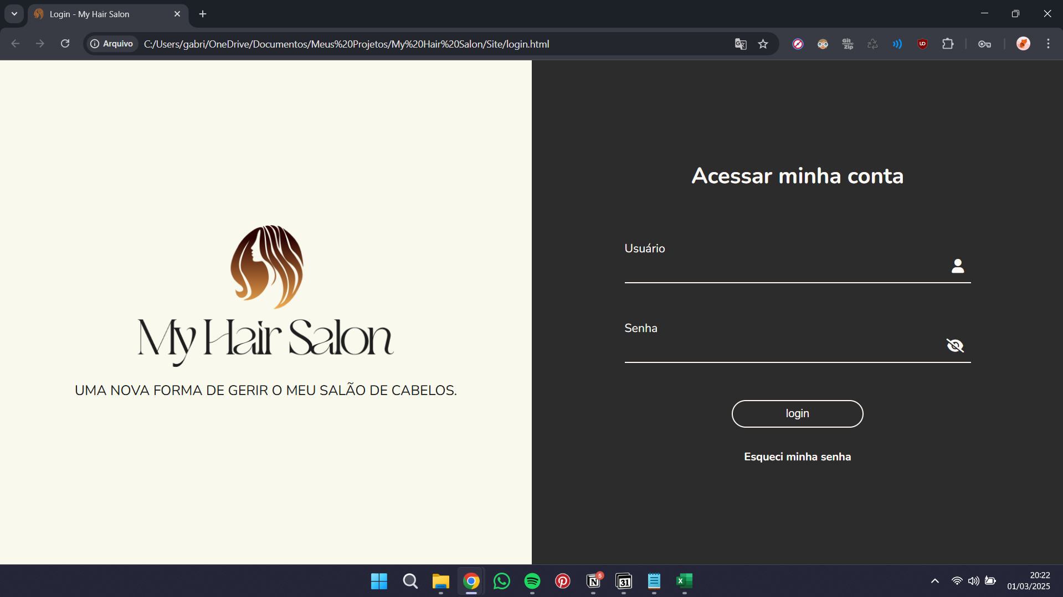
2 | Desenvolver a tela de login | Exibir efeito no campo "Usuário" | Estar na tela de login | 1- Clicar sobre o campo "Usuário" e digitar alguns dígitos | O campo "Usuário" deverá mudar de cor quando o usuário clicar sobre ele | OK | 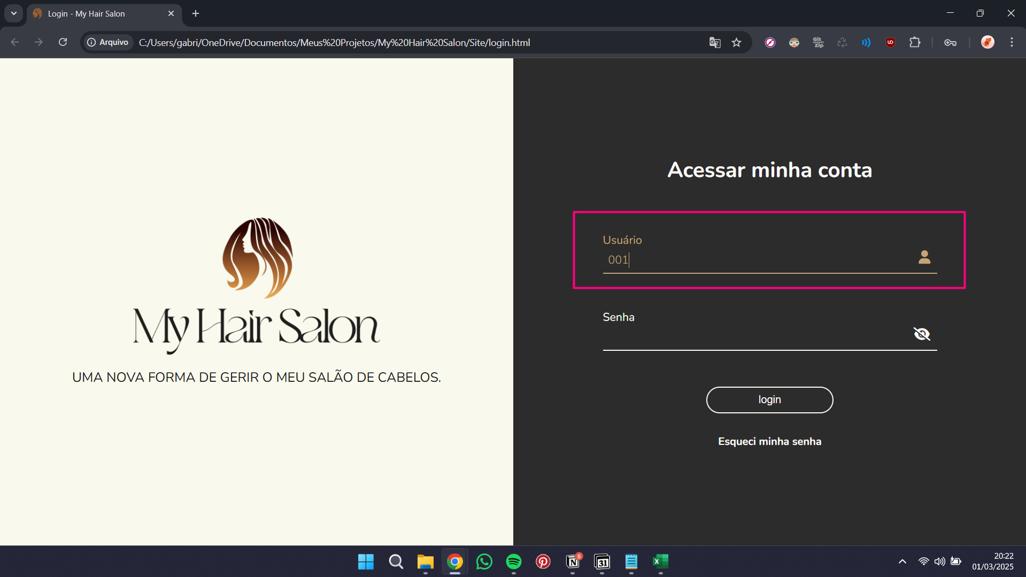
3 | Desenvolver a tela de login | Exibir efeitos no campo "Senha" | Estar na tela de login | 1- Clicar sobre o campo "Senha" e digitar alguns dígitos 2- Clicar sobre os ícones de olho aberto e de olho com traço | O campo "Senha" deverá mudar de cor quando o usuário clicar sobre ele e exibir ou deixar de exibir os dígitos informados quando clicar sobre os ícones de olho aberto de olho com traço | OK | 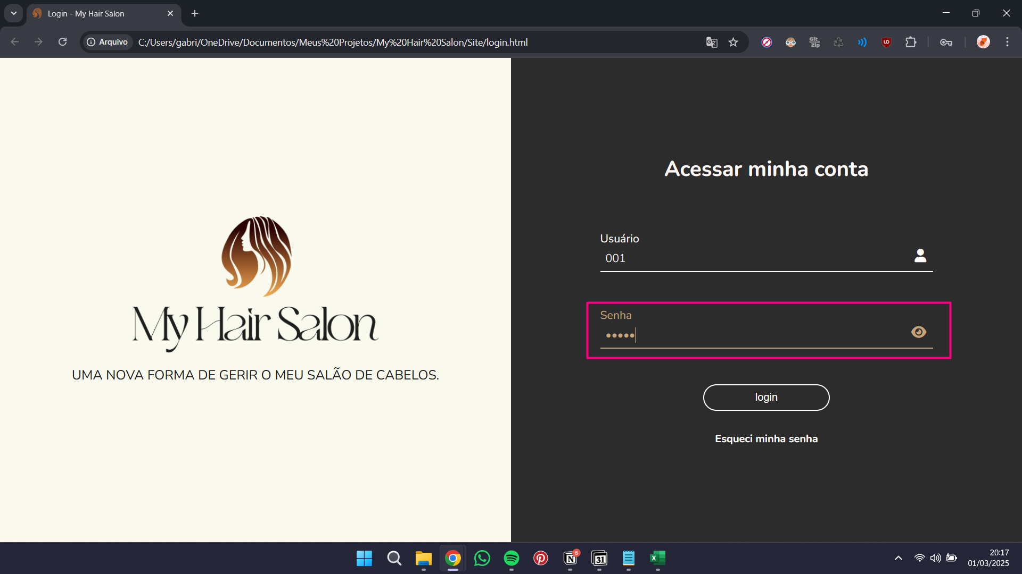 | 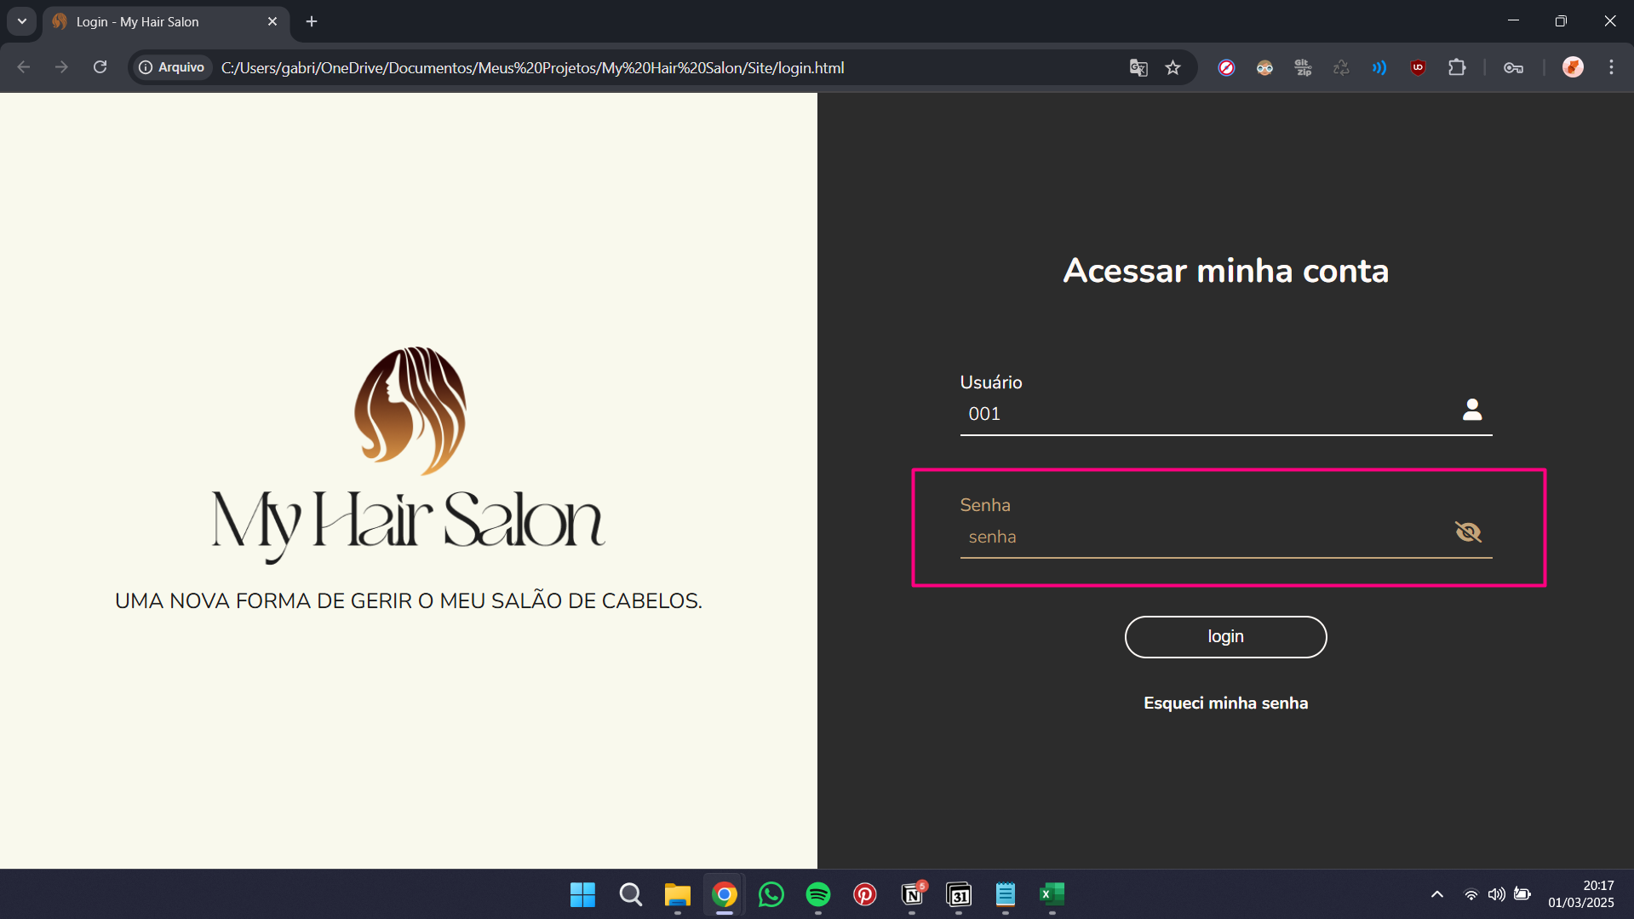
4 | Desenvolver a tela de login | Exibir efeito no botão "login" | Estar na tela de login | 1- Passar o mouse sobre o botão "login" | O botão deverá mudar de cor e o cursor do mouse deverá estar como pointer | OK | 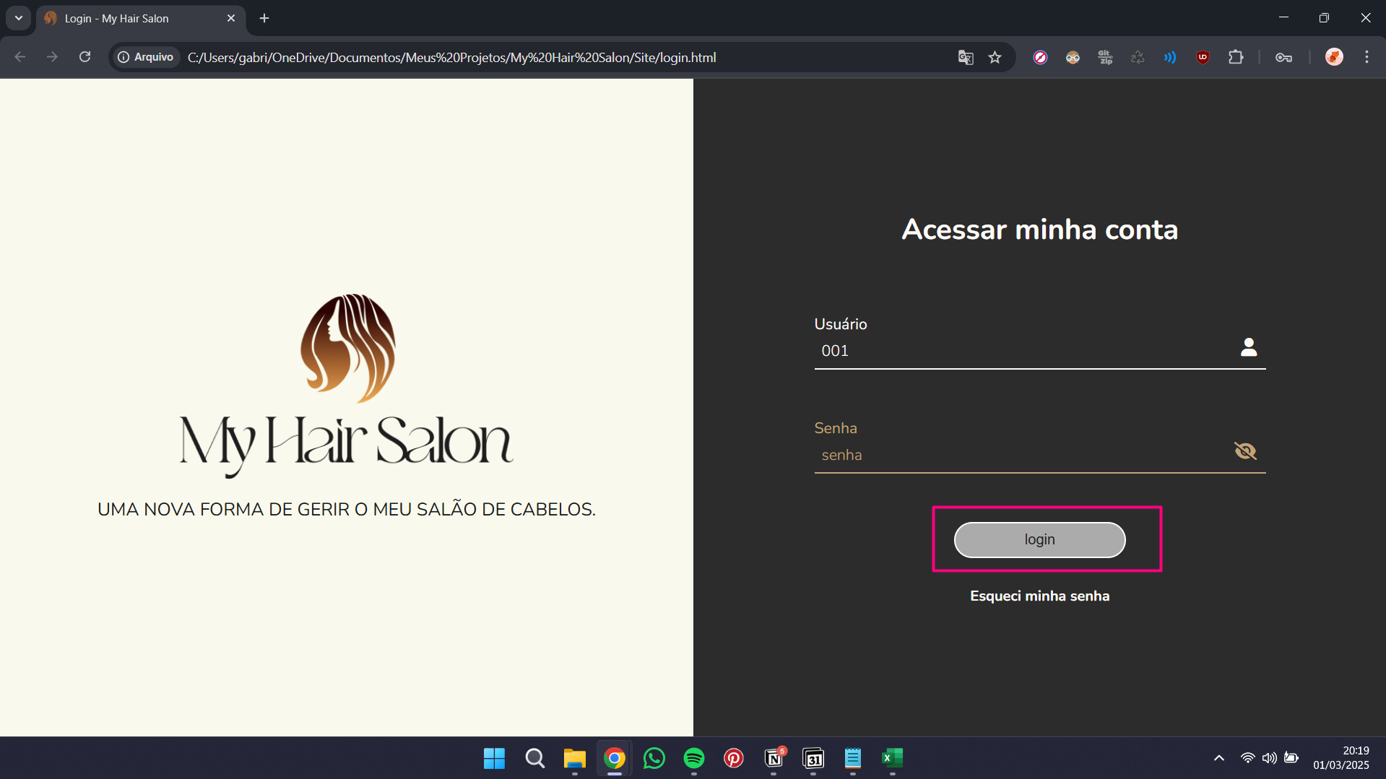
5 | Desenvolver a tela de login | Exibir efeito no link "Esqueci minha senha" | Estar na tela de login | 1- Passar o mouse sobre o link "Esqueci minha senha" | O cursor do mouse deverá estar como pointer | OK | 